SBS PAR
CARACTERÍSTICA | BS_BASE | BS_CODIGO | BS_DESCR | BS_DESCPRD
TIPO | PAR | 1 | AUTO ATARRAXANTE | AUT ATARR
 | PAR | 2 | AUTO BROCANTE | AUT BROC
 | PAR | 3 | CHIPBOARD | CHIPB
 | PAR | 4 | M6 ROSCA PARCIAL | M6 ROS PARC
 | PAR | 5 | M6 ROSCA TOTAL | M6 ROS TOT
 | PAR | 6 | PASSANTE | PASS
 | PAR | 7 | ROSCA MAQUINA | ROS MAQ
 | PAR | 8 | ROSCA SOBERBA | ROS SOB
CABEÇA | PAR | 00 | NAO SE APLICA | -
 | PAR | 01 | ALLEN (sextavado interno) | ALLEN
 | PAR | 02 | FENDA | FENDA
 | PAR | 03 | FRANCESA | FRANC
 | PAR | 04 | LENTILHA | LENTIL
 | PAR | 05 | OVAL | OVAL
 | PAR | 06 | PHILIPS | PHIL
 | PAR | 07 | QUADRADA | QUAD
 | PAR | 08 | REDONDA | RED
 | PAR | 09 | REDONDA FLANGEADA | RED FLANG
 | PAR | 10 | SEXTAVADA | SEXT
 | PAR | 11 | SEXTAVADA FLANGEADA | SEXT FLANG
 | PAR | 12 | TIPO PANELA | PAN
 | PAR | 13 | TORX | TORX
MATERIAL | PAR | 0 | NAO SE APLICA | -
 | PAR | 1 | ACO CARBONO | ACO CARB
 | PAR | 2 | ACO INOX | INOX
 | PAR | 3 | ACO MEDIO TEMPERADO | ACO MED TEMP
 | PAR | 4 | FERRO FUNDIDO | FERR FUND
 | PAR | 5 | LATAO | LATAO
 | PAR | 6 | PLASTICO | PLAST
TRATAMENTO/ACABAMENTO | PAR | 0 | NAO SE APLICA | -
 | PAR | 1 | ANODIZADO | ANOD
 | PAR | 2 | BICROMATIZADO | BICROM
 | PAR | 3 | GALVANIZADO | GALVAN
 | PAR | 4 | PINTADO | PINT
 | PAR | 5 | ZINCADO | ZINC
COMPRIMENTO | PAR | 01 | 3,5MM | 3,5 X
 | PAR | 02 | 4MM | 4,0 X
 | PAR | 03 | 4,5MM | 4,5 X
 | PAR | 04 | 5MM | 5,0 X
 | PAR | 05 | 5,5MM | 5,5 X
 | PAR | 06 | 7MM | 7,0 X
 | PAR | 07 | 15MM | 15,0 X
 | PAR | 08 | 20MM | 20,0 X
 | PAR | 09 | 25MM | 25,0 X
 | PAR | 10 | 70MM | 70,0 X
DIÂMETRO DA CABEÇA | PAR | 07 | 07MM | 07MM
 | PAR | 08 | 08MM | 08MM
 | PAR | 10 | 10MM | 10MM
 | PAR | 13 | 13MM | 13MM
 | PAR | 15 | 15MM | 15MM
 | PAR | 16 | 16MM | 16MM
 | PAR | 19 | 19MM | 19MM
 | PAR | 20 | 20MM | 20MM
 | PAR | 25 | 25MM | 25MM
 | PAR | 30 | 30MM | 30MM
 | PAR | 35 | 35MM | 35MM
 | PAR | 50 | 50MM | 50MM
 | PAR | 63 | 63MM | 63MM
 | PAR | 70 | 70MM | 70MM
APLICAÇÃO | PAR | 0 | NAO SE APLICA | -
 | PAR | 1 | ALVENARIA | ALVEN
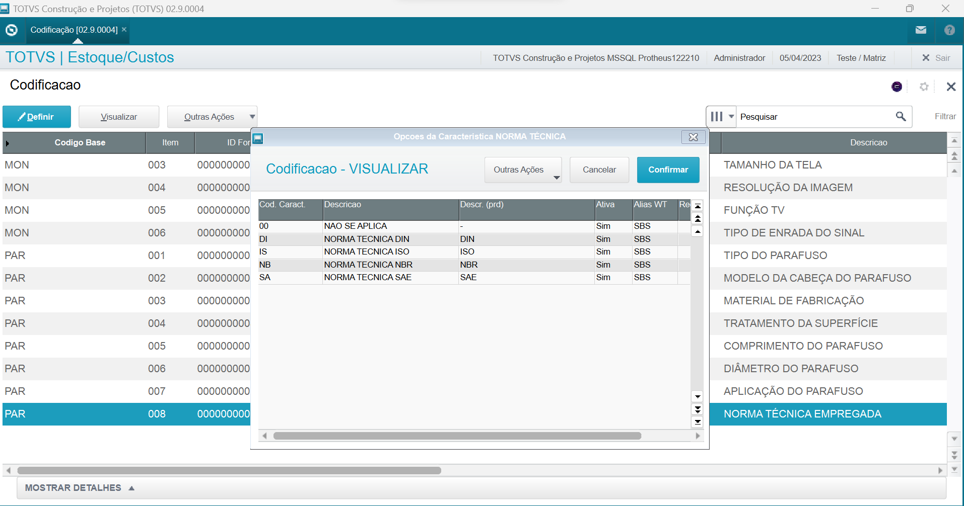
 | PAR | 2 | DRYWALL | DRYWALL
 | PAR | 3 | GESSO | GESS
 | PAR | 4 | MADEIRA | MAD
 | PAR | 5 | METAL | METAL
 | PAR | 6 | PLASTIK | PLAST
NORMA TÉCNICA EMPREGADA NA FABRICAÇÃO | PAR | 00 | NAO SE APLICA | -
 | PAR | DI | NORMA TECNICA DIN | DIN
 | PAR | IS | NORMA TECNICA ISO | ISO
 | PAR | NB | NORMA TECNICA NBR | NBR
 | PAR | SA | NORMA TECNICA SAE | SAE

